Plan de Pruebas
Plan de Pruebas Generalistas (Exclusivo para la formacion)

Informacion General
Cliente | Ln7 Studio
Tipo de Proyecto | SISTEMA PARA LA GESTIÓN DE HORARIOS Y NOTIFICACIONES
Responsable del Cliente | Migue Montaño
Lider de Pruebas | Camilo perez
Responsable Desarrollo | Juan Peña
Responsable QA | Miguel montaño
Nombre de la Aplicación o proyecto | DANCESCHEDULER

Contexto del Proyecto
“LN7 DANCE ESTUDIO” ubicada en , la cual es una academia dedicada a ofrecer cursos de baile; uno de sus procesos importantes tiene que ver con la programación de clases, ya que de momento la hacen de forma manual en un Excel compartido de forma local entre los profesores y la secretaria, a la hora de poder programar una clase, se necesitan muchas cosas a la vez, que el profesor tenga cerrado el documento, que las fechas y horarios no hayan sido cambiados, así mismo poder encontrar el nivel de la clase o el lugar donde será la clases es muy complicado en el Excel, otro de sus procesos muy de la mano al anterior es la reprogramación de clases ya que después de que un cliente informe que no asistirá a una clase, la secretaria deberá llamar a los interesados en esa clase para informarles que se liberó un espacio en una fecha x a un horario x, para comprender todo su funcionamiento se utilizaron técnicas e instrumentos de recolección de datos como la entrevista, encuesta y observación directa

Analisis de Riesgos
1. Identificar |  |  | 2. Evaluar |  |  | 3. Plan accion
Riesgos de Proyecto
Riesgo |  | Causa | Impacto | Probabilidad | Nivel de Riesgo | Plan de Accion o Mitigación
No realizar las pruebas en los tiempos establecidos. |  | Inestabilidad en el Ambiente de Pruebas | 3 | 2 | 6 | Notificar a los desarrolladores la inestabilidad del ambiente de prueba.
Retrasos en la entrega de requerimientos |  | Falta de compromiso del cliente o cambios frecuentes | 3 | 2 | 6 | Establecer cronograma de entregas y firma de compromisos.
Cambio de Alcance |  | Mala comunicación con el cliente | 3 | 2 | 6 | Mejora de la comunicación mediante metodos de habla y escucha.
Finalización de soporte del proveedor |  | Finalización de contrato. | 3 | 1 | 3 | Seguimiento a las fechas de garantia y extención del contrato
Mala estimacion de los tiempos |  | Problemas de planificación y cronograma | 3 | 3 | 9 | Usar técnicas de estimación adecuadas
Dificultad para coordinar con el cliente |  | Horarios incompatibles o falta de disponibilidad | 2 | 3 | 6 | Usar herramientas de gestión colaborativa y reuniones calendarizadas.
Mal manejo del presupuesto |  | Subestimación de costos en recursos o herramientas | 3 | 3 | 9 | Crear presupuesto detallado con márgenes de error y seguimiento mensual.
Pérdida de información del proyecto |  | Fallas en el respaldo de datos o errores humanos | 3 | 2 | 6 | Implementar backups automáticos y control de versiones.
Riesgos de Producto
Riesgo |  | Causa | Impacto | Probabilidad | Nivel de Riesgo | Plan de Accion o Mitigación
Demoras en tiempo de ejecucón y respuesta. |  | Falta de desempeño de la pagina web | 2 | 2 | 4 | Pruebas de performance
Falla en soporte por ingreso de numero de usuarios simultaneos |  | Ingresos de usuarios simultaneos | 3 | 2 | 6 | Pruebas de carga y estrés
No poder reconocer la adecuacion funcional de la interfaz del producto |  | Diseños de interfaz no amigable y falta de guia en el aplicativo | 2 | 2 | 4 | Verificar Diseño de la pagina web
Incompatibilidad con dispositivos móviles |  | Diseño no adaptable o falta de pruebas responsivas | 3 | 2 | 6 | Implementar diseño responsive desde el inicio.
Funcionalidades incompletas al lanzar el producto |  | Desarrollo apresurado o mal análisis de requerimientos | 3 | 3 | 9 | Validar requerimientos y realizar pruebas funcionales completas.
Bajo rendimiento del sistema |  | Sobrecarga por consultas mal optimizadas o infraestructura débil | 3 | 2 | 6 | Optimizar consultas, usar cachés y realizar pruebas de carga.
Poca seguridad en los datos |  | No encriptar datos ni asegurar endpoints | 3 | 2 | 6 | Usar HTTPS, JWT, encriptación y pruebas de vulnerabilidades.

Fechas
Recursos
Alcance
Restricciones
 | Descripcion |  | Fijo | Ajustable
Fechas: | Fecha de accion Fecha Entrega: 15/07/2025 |  |  | x

Alcance: | Cumplimiento de las historias de usuarios y casos de prueba |  | x

Recursos | Lider de desarrollo(Juan Peña), Equipo de Pruebas(Camilo Perez, Juan Peña, Miguel Montaño, Product Owner (Juan Peña) |  | x

Estrategia de Pruebas Enfocandose mas a estrategia de diseño y estrategia de ejecucion de pruebas

Alcance de Pruebas
Aspectos a realizar en el alcance:

Ejemplo
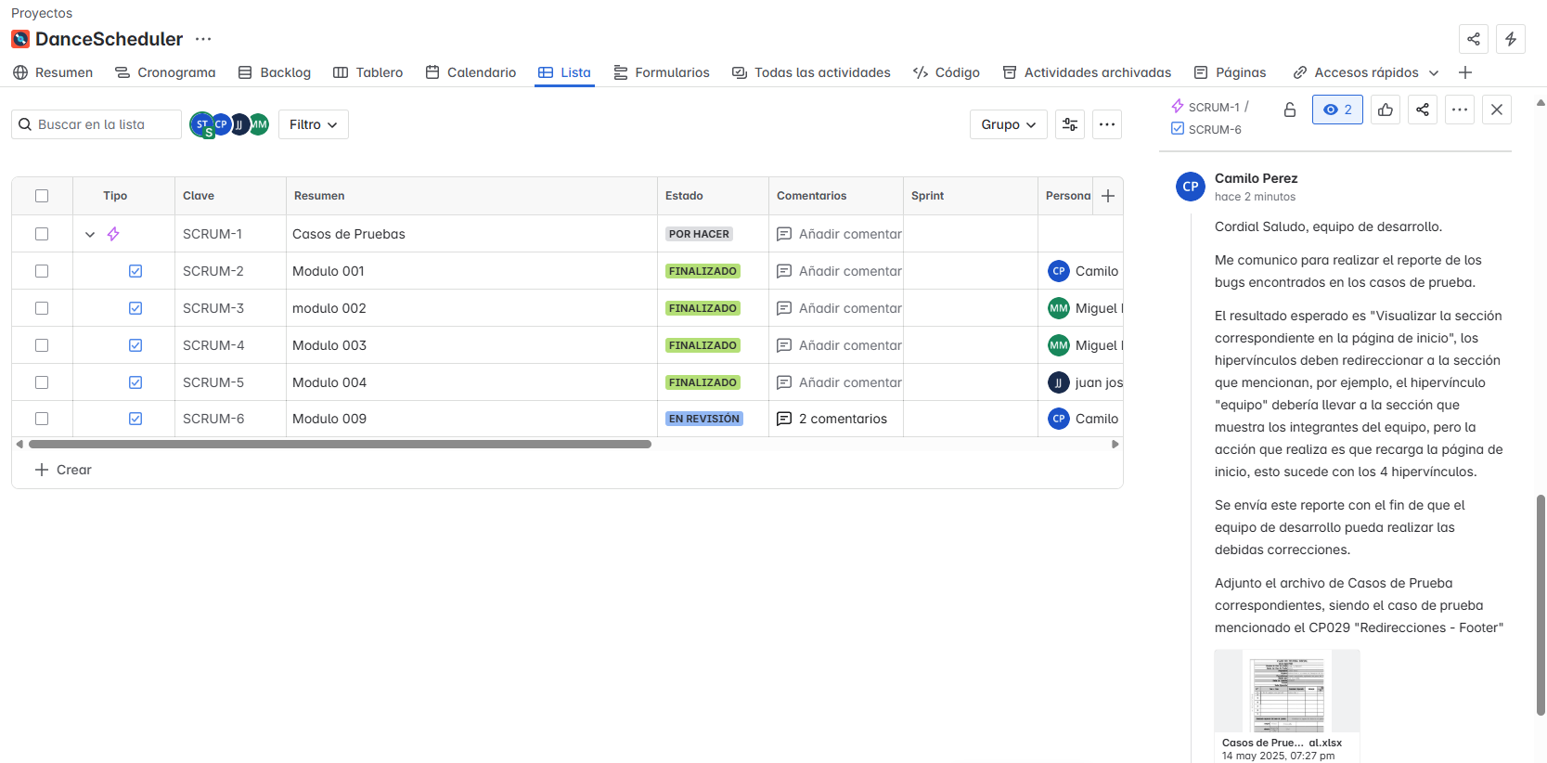
Fuera de alcance de pruebas:

Fuera de alcance de Pruebas:
 | El sistema no logrará tener comunicación directa con los clientes no será un tipo de Apis de servicio a los clientes (fontumi, etc), así mismo el sistema no será un recibidor de pago solo será una conexión fácil para ellos

Criterios
Criterios de Entrada / Supuestos:

1. La pagina web este desarrollada y se encuentre estable.
2.Los requisitos están aprobados y conostituyen el alcance del proyecto.
3. Los ambientes de pruebas se entregan estables.
4. Los documentos están completos y validados antes de inicio de pruebas.
5. Las CP ya estan definidas y aprobadas.

